relatóri fotográfico
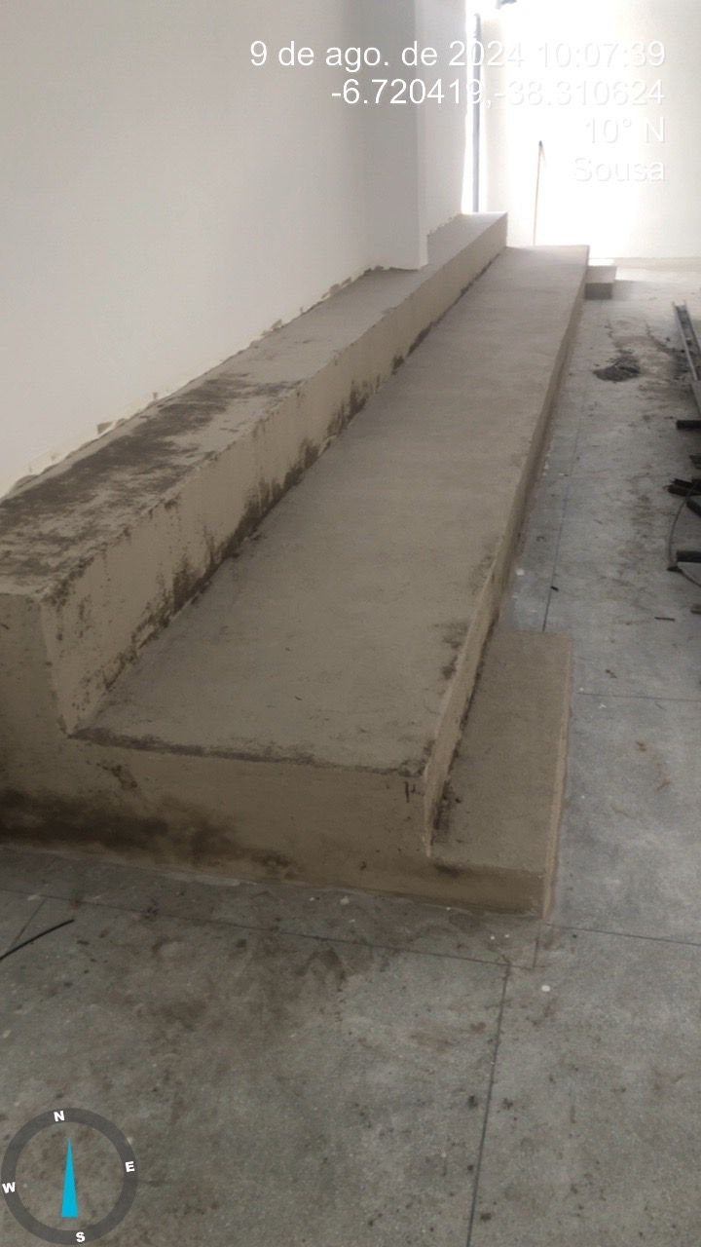
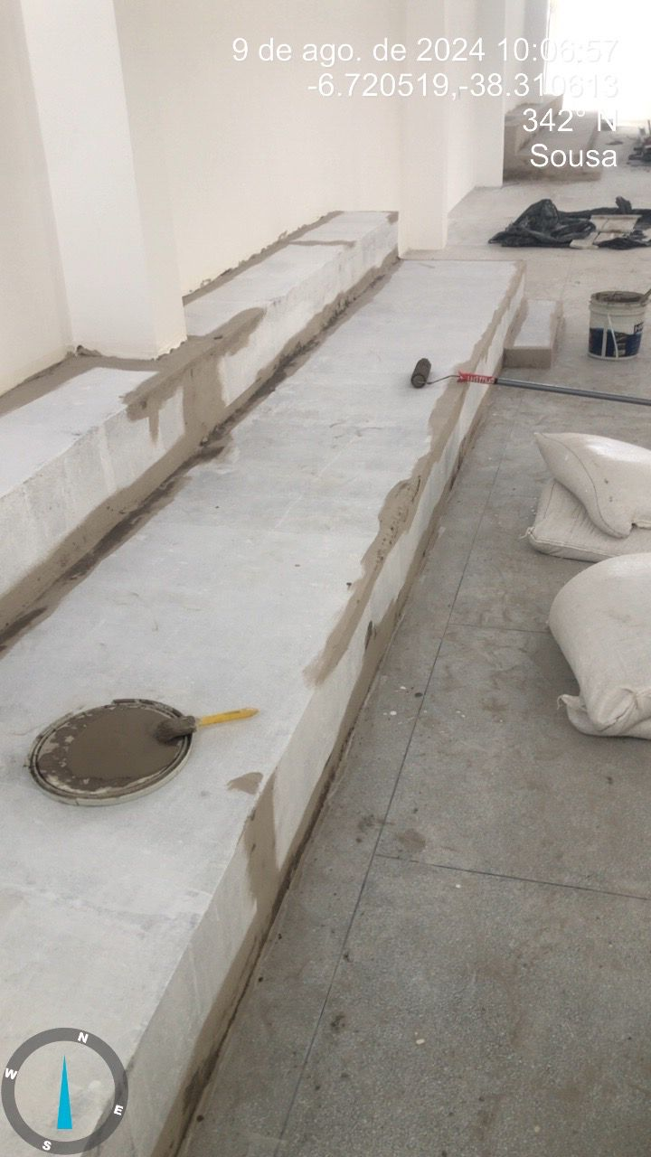
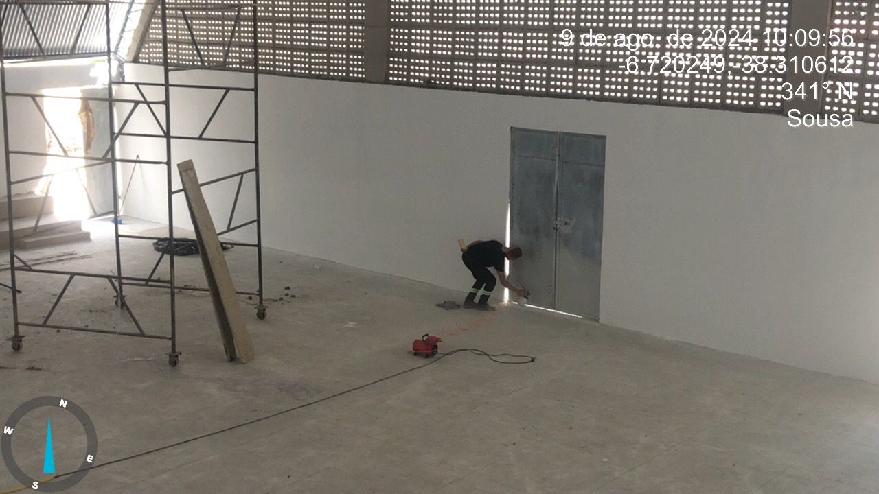
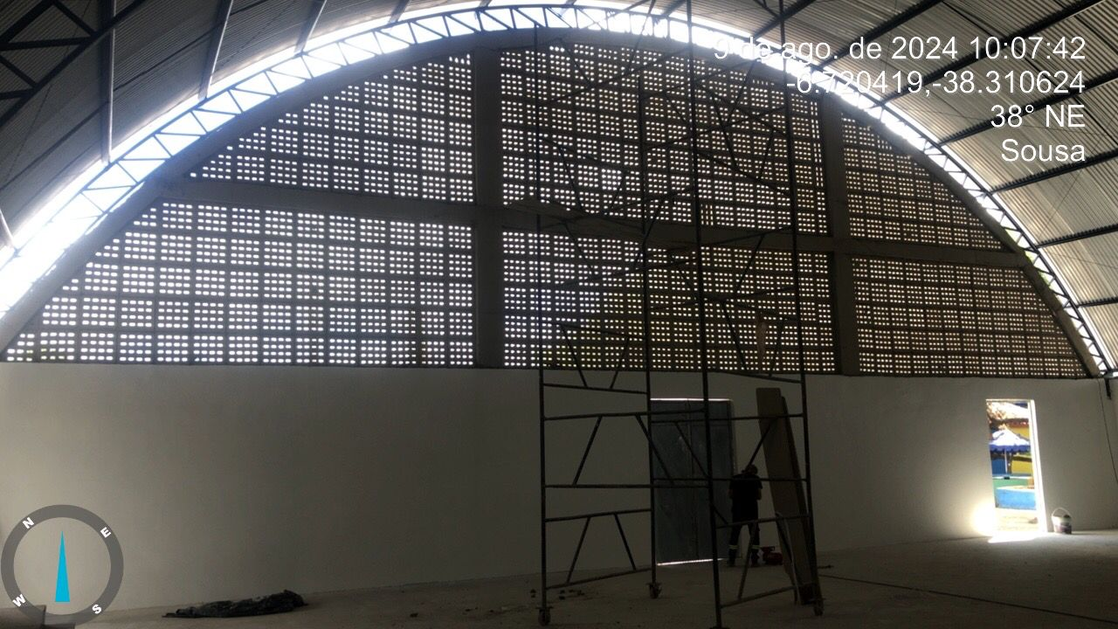
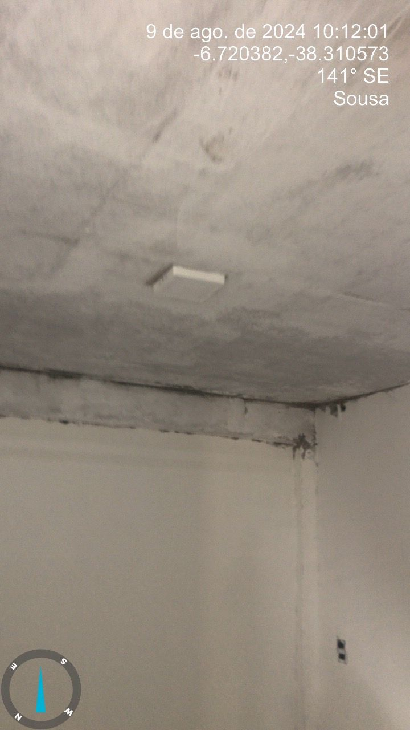
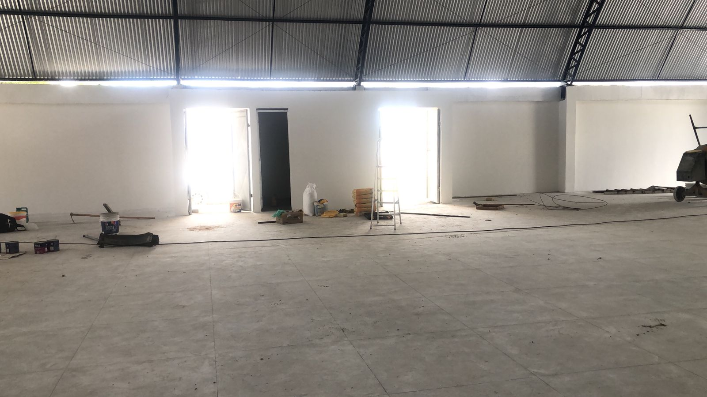
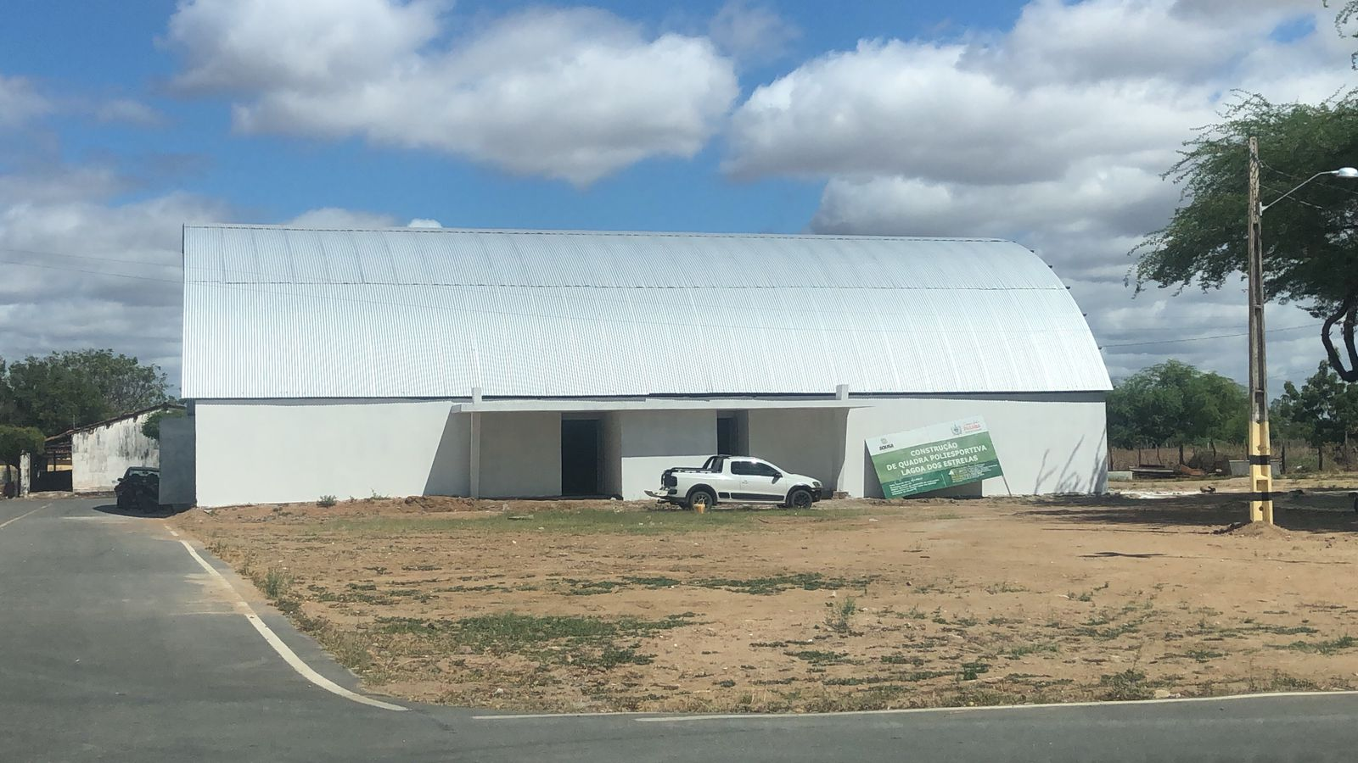
Obra | Bancos | B.D.I. | Encargos Sociais
CONSTRUÇÃO DE QUADRA POLIESPORTIVA NO DISTRITO DE LAGOA DOS ESTRELAS NO MUNICIPIO DE SOUSA PB. | SINAPI - 11/2022 - Paraíba ORSE - 10/2022 - Sergipe | 20,0% | Não Desonerado: embutido nos preços unitário dos insumos de mão de obra, de acordo com as bases.
RELATÓRIO FOTOGRÁFICO |  |  |  | MEDIÇÃO 08

